hoja1

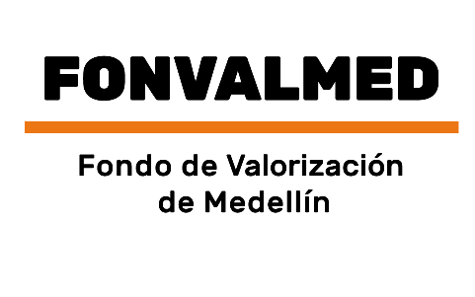 Plan Anual de Adquisiciones

Objeto | valor | código
Contrato Interadministrativo para la realización de los sondeos de opinión y los estudios de capacidad de pago a los residentes y propietarios de inmuebles localizados en el área de estudio o influencia del proyecto del corredor de la Avenida 34, desarrollado por el Fondo de Valorización de Medellín | 120,000,000 COP | 81131500
Contrato interadministrativo en la modalidad de mandato sin representación para elaboración de estudios y diseños de detalle definitivos y construcción de obras del paso a desnivel de la avenida 34 con calle 5 sur loma de los González y obras complementarias con sus respectivas interventorías independientes. | 37,000,000,000 COP | 84101704
Prestación de servicios de paisajismo que incluye suministro, adecuación, mantenimiento, tratamiento, y trasplante de individuos arbóreos a los predios y obras ejecutadas por el proyecto de Valorización del Poblado de FONVALMED | 271,017,962 COP | 70151500;70151600;70151700;70151800;70151900

